Карта общая
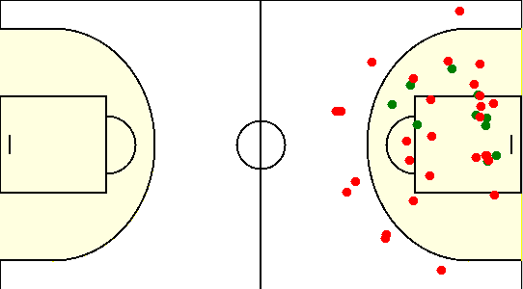
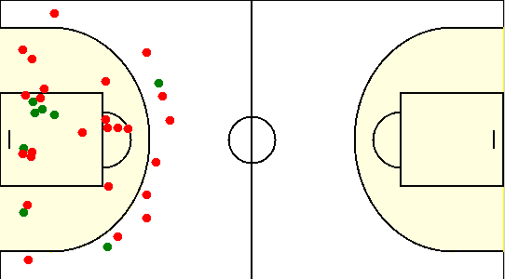
Карта бросков команды Eagles (I-II четверть) | Карта бросков команды Eagles (III-IV четверть)
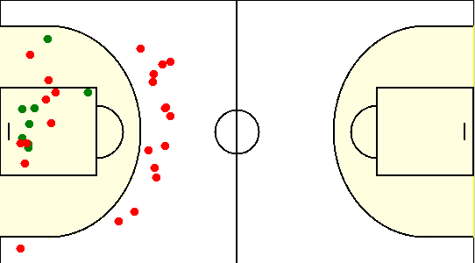
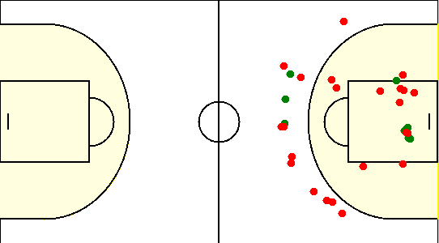

Карта бросков команды SIRIUS (I-II четверть) | Карта бросков команды SIRIUS (III-IV четверть)

Карта индивидуальная
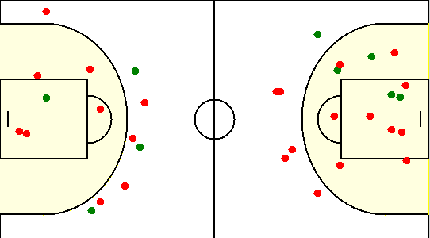
#11. Майоров Александр /Eagles/
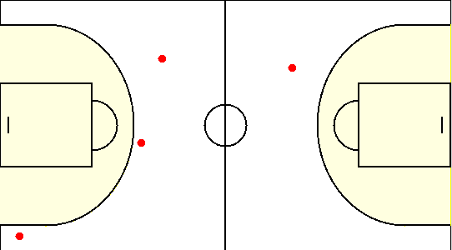

#13. Богатырев Александр /Eagles/
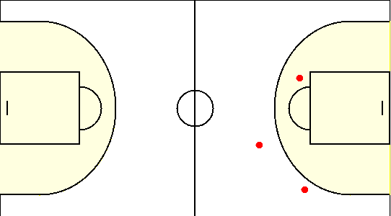

#14. Шут Антон /Eagles/
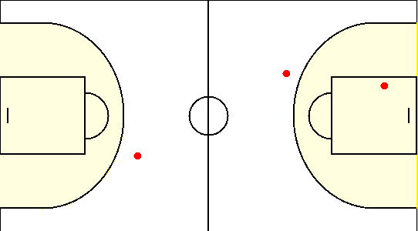

#2. Хотько Дмитрий /Eagles/
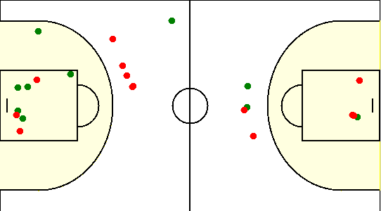

#24. Кудрицкий Егор /Eagles/
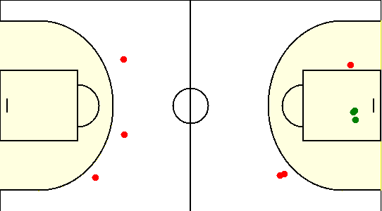

#25. Холодок Юрий /Eagles/
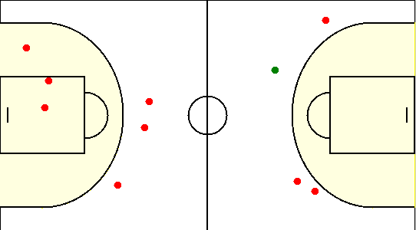

#30. Ходасевич Юрий /Eagles/
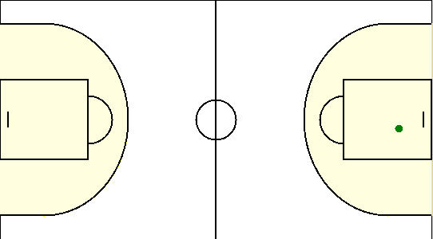

#33. Евсеенко Артем /Eagles/
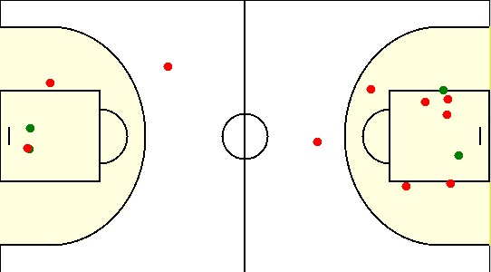

#1. Герасимович Сергей /SIRIUS/
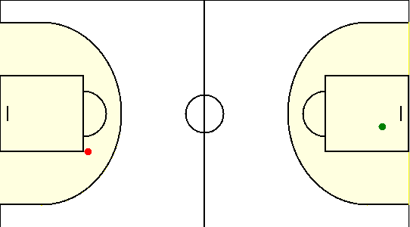

#10. Сикорский Егор /SIRIUS/
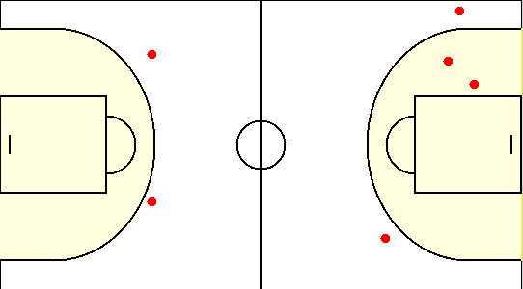

#15. Коваленко Олег /SIRIUS/
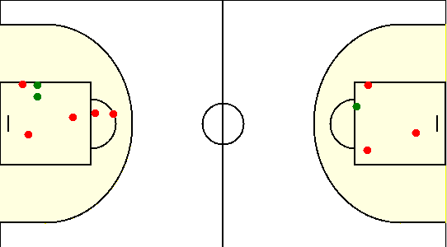

#19. Габрукович Павел /SIRIUS/
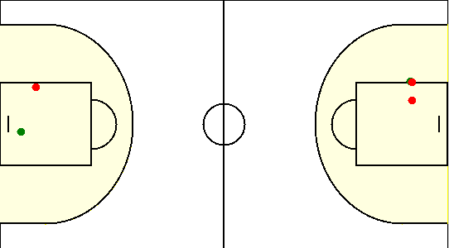

#6. Чайко Евгений /SIRIUS/
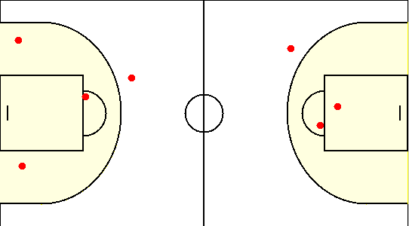

#77. Аксючиц Александр /SIRIUS/
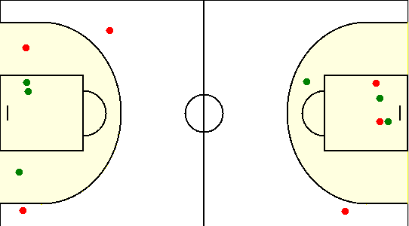

#8. Туровец Роман /SIRIUS/

